Liên kết
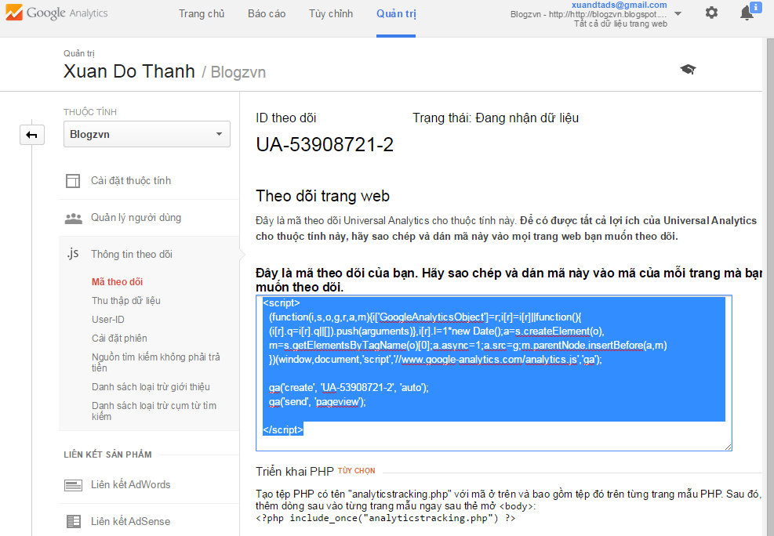
1 | Truy cập https://www.google.com/analytics, đăng nhập bằng tài khoản Google
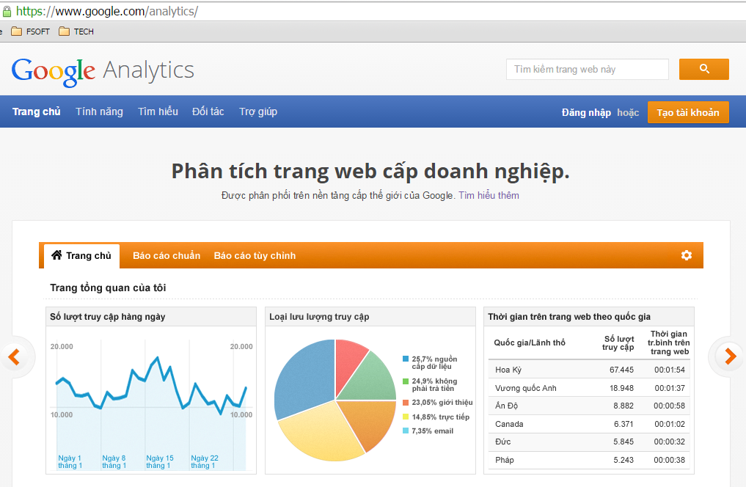

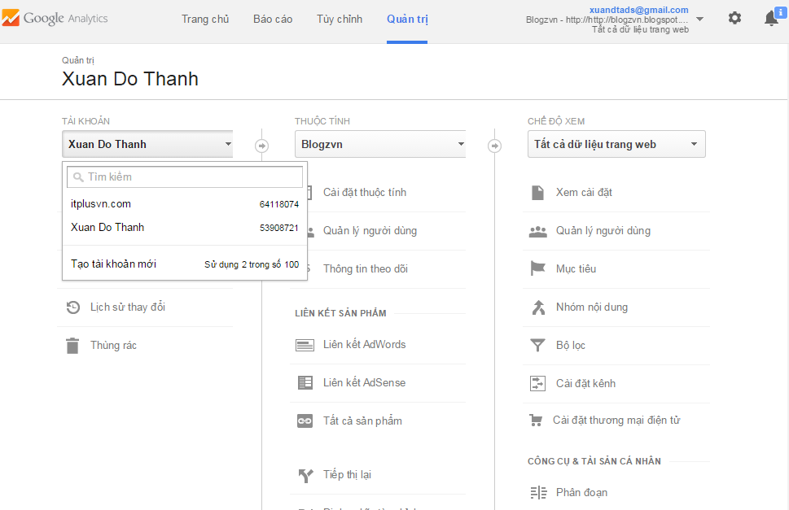
2 | Giao diện chính
 | 2.1 Tab Quản trị
 | 2.1.1 Thêm tài khoản mới
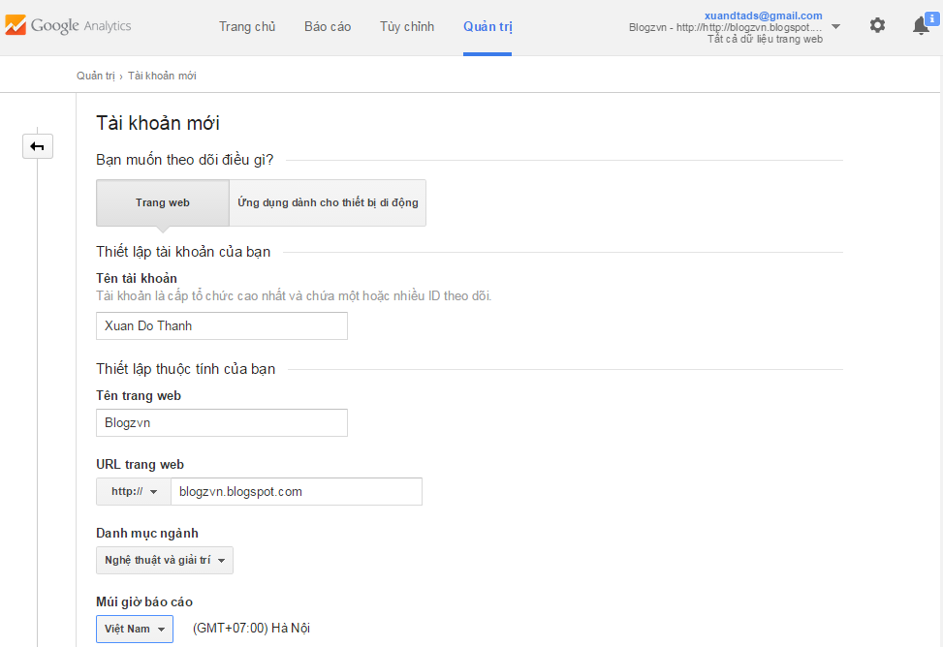

 | 2.1.2 Thêm thuộc tính mới
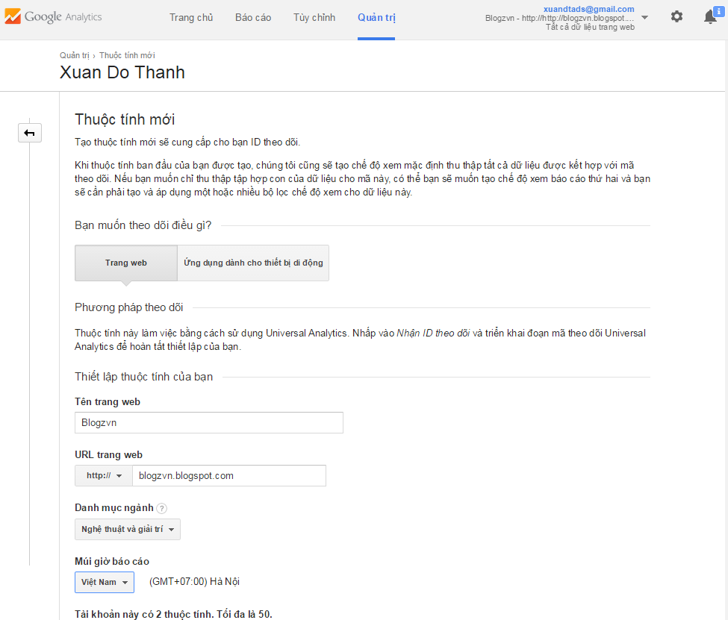
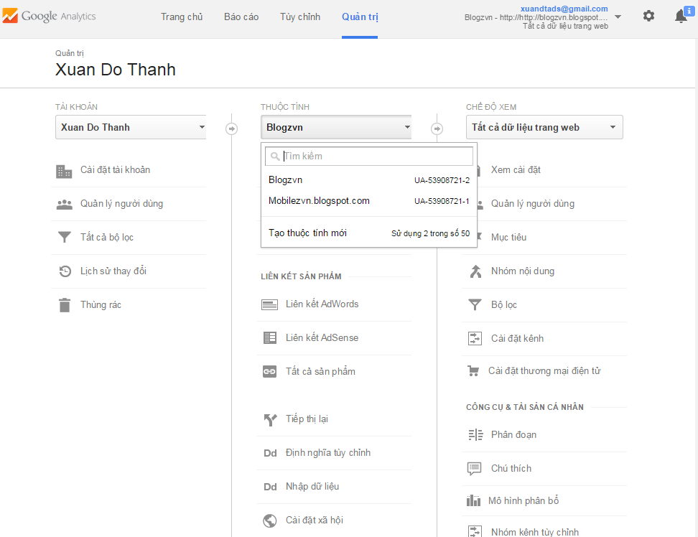

 | 2.1.3 Lấy mã liên kết, dán trước thẻ body của website cần theo dõi

Báo cáo
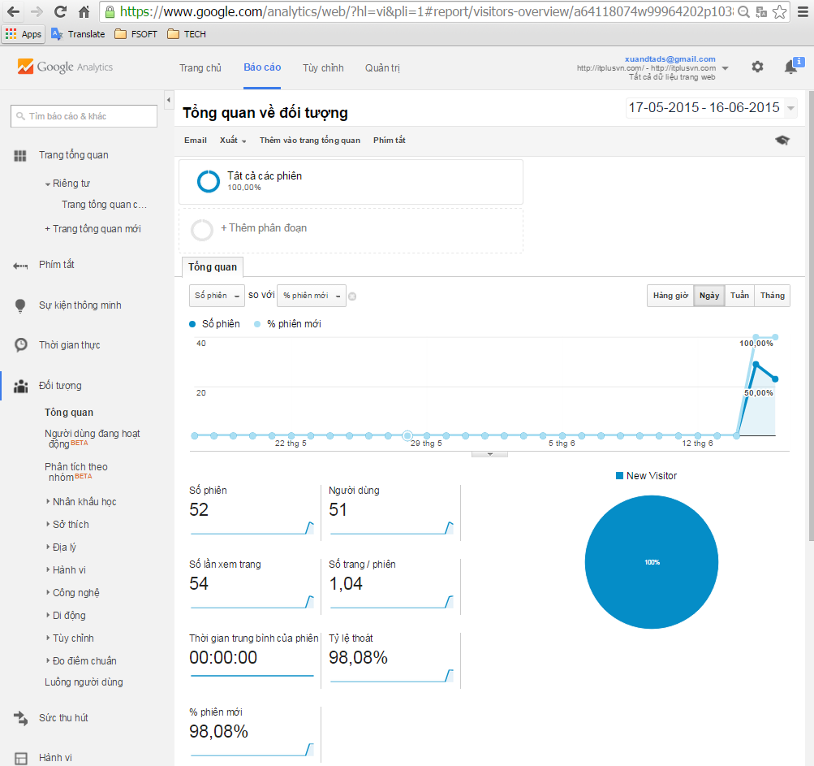
1 | Tab báo cáo

1.1 | Tổng quan

